1. Calculation sheet
BD9G500EFJ-LA Calculation Sheet |  |  |  |  |  |  |  |  |  |  |  | REV.001 20210827
 |  |  |  |  |  |  |  |  |  |  |  | ©2021 ROHM Co., LTD.
 | この計算シートはデータシートに記載されている理論式を計算します。
 | 実際の評価ボードの特性は、寄生や部品誤差などによって、理論式の計算結果と異なる場合があります。
 | 特に入力コンデンサ、出力コンデンサの容量値については、温度特性やDCバイアス特性などを考慮して値を選定してください。
 | 最終的には、実際の評価ボードで特性を必ず評価して下さい。また、特性の調整が必要な場合は目的の特性に近づける為に周辺部品の値や条件を調整して下さい。

 | This calculation sheet calculates the theoretical formula described in the data sheet.
 | Actual evaluation board characteristics may not match the results of the theoretical formula due to part errors (accuracy, parasitics, etc.).
 | The capacitance values of the input and output capacitors should be selected in consideration of the temperature characteristics and DC bias characteristics.
 | It is highly recommended to check the characteristics on an actual evaluation board. If you need to improve the characteristics, adjust the external part values and conditions to get closer to your target.

 |  |  |  |  |  | :auto calculated value
 |  |  |  |  |  | :value of external parts / customer's condition
 |  |  |  |  |  | :internal typ value
 |  |  |  |  | (*) | :Setting range is limited

 | Output Voltage Setting
 |  | p.28, Output Voltage Set Point.
 |  | p.17, Table 2. Recommended Component Values.
 |  | Design Parameters | Symbols | Values | Unit | Recommendation
 |  | Input Voltage designed value | VIN | 48.0 | V (*) | 7V to 76V
 |  | Output Voltage design target | VOUT (target) | 40.00 | V (*) | 1.0V to 0.97xVINV
 |  | Feedback resistors | R6 | 0.00 | Ω (*)
 |  |  | R2 | 1.00 | kΩ (*)
 |  |  | R3 | 39.00 | kΩ (*)
 |  | Output Voltage designed value | VOUT | 40.00 | V | 1.0V to 0.97xVINV

 |  | Please make sure "Output Voltage designed value" satisfy your criteria of "Output Voltage designed target".

 |  | Design constants | Symbols | Values | Unit
 |  | Feedback voltage | VFB (typ) | 1.0 | V

 |  |  |  | 40.00 | V |  |  |  |  |  | Judge: | OK

 | Output LC Filter

 |  | p.26, Output LC Filter.
 |  | Design Parameters | Symbols | Values | Unit | Recommendation
 |  | LC filter L inductance | L (L1) | 22.0 | µH | 33 µH
 |  | LC filter L saturation current required | ISAT | 5.758 | A

 |  | LC filter C capacitance | C6 | 10.000 | µF | Output Capacitor
 |  |  | C7 | 120.000 | µF
 |  | LC filter C serial equivalent series resistance | RESR | 28.0 | mΩ
 |  | Load capacitance connected to VOUT | CLOAD | 0.000 | µF (*1) | < CLOAD(max) = | 79.343 | µF
 |  | Maximum Output Current | IOUTMAX | 5.0 | A (*1) | up to 5A

 |  | Design constants | Symbols | Values | Unit
 |  | Switching Frequency | fOSC (typ) | 200.00 | kHz
 |  |  | fOSC (min) | 180.00 | kHz
 |  | Soft Start Time | tSS (min) | 15 | ms
 |  | Over Current limit | ILIMIT (min) | 6.4 | A

 |  | Inductor ripple current:

 |  |  |  | 1.515 | A

 |  | Note:
 |  | Also for saturation current of inductor, select the one with larger current than the total of maximum output current and 1/2 of inductor ripple current ΔIL. Also for saturation current of catch diode.

 |  |  |  | 5.758 | A

 |  | Output ripple voltage:
 |  | When selecting the value of the output capacitor COUT, please note that the value of capacitor CLOAD will add up to the value of COUT to be connected to VOUT.

 |  |  |  | 49.709 | mV

 |  | Inductor ripple current maximum value at start-up:
 |  | IL_START can be expressed as follows.

 |  | Here, IOUTMAX is Maximum Output Current, and ICAP is charging current to the output capacitors.
 |  | (Note) Maximum starting inductor ripple current IL_START must smaller than over current limit 6.4 A (Min).

 |  |  |  | 0.347 | A

 |  |  |  | 6.104 | A < 6,4 A |  |  |  |  |  | Judge: | OK

 |  | Maximum output load capacitance (CLOAD (max)):

 |  | In order to estimate CLOAD (max), maximum value of inductor ripple current has to be taken into account.

 |  |  | (max) = | 1.684 | A

 |  | Note) minimum value for FOSC is used.

 |  |  |  | 79.343 | µF | = | 0.000 | µF |  |  | Judge: | OK

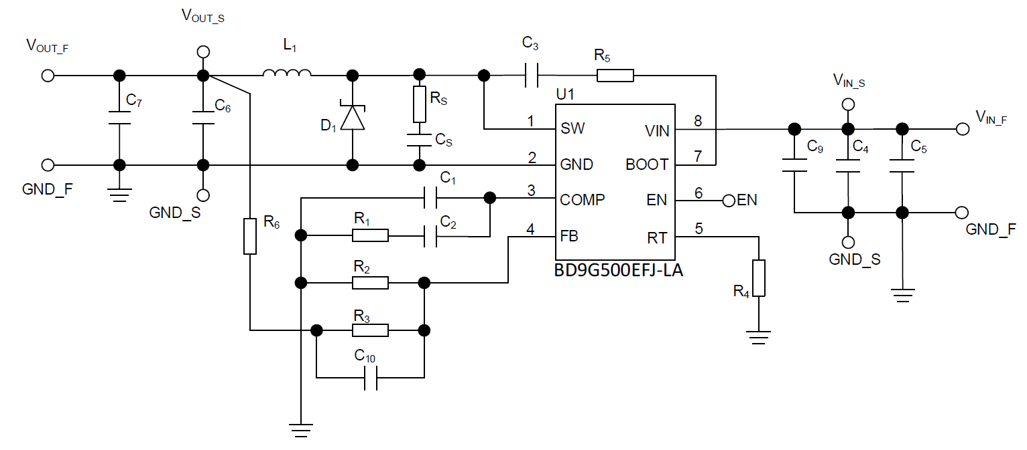
 | Switching Frequency

 |  | p.26, Switching Frequency.
 |  | Design Parameters | Symbols | Values | Unit | Recommendation
 |  | Switching Frequency Using RT Pin | fRTOSC | 392.8 | kHz | 200 kHz (typ); 100 kHz to 650 kHz
 |  | RT resistance | RRT (R4) | 22.0 | kΩ (*) | 47 kΩ (typ); 12,5 kΩ to 102 kΩ

 |  | Design constants | Symbols | Values | Unit
 |  | Switching Frequency Range Using RT Pin | fRTOSC (min) | 100.0 | kHz
 |  |  | fRTOSC (max) | 650.0 | kHz

 |  |  | (min) = | 12.5 | kΩ

 |  |  | (max) = | 102 | kΩ
 |  |  |  |  |  |  |  |  |  |  | Judge: | OK
 |  |  |  | 392.77 | kHz

 | Phase Compensation
 |  | p.28, Phase Compensation.

 |  | (*1) Input the target crossover frequency fCRS. Recommended value is 1/10 to 1/50 of fOSC.
 |  | (*2) Input the value of target fZ (zero point), which is recommended to smaller than fCRS/9.
 |  | Design parameters | Symbols | Values | Unit
 |  | Target vaule of crossover frequency | fCRS (target) | 9.00 | kHz (*1)
 |  | Target vaule of zero frequency | fZ (target) | 0.5 | kHz (*2)

 |  | Internal parameters listed in the table below are refered to calculate RCMP and CCMP.
 |  | Internal parameters | Symbols | Values | Units
 |  | Current sense gain | GMP (typ) | 14 | A/V
 |  | Error amplifier trans conductance | GMA (typ) | 200 | µA/V

 |  | Phase Compensation Resistor (R1)
 |  | Target value of R1 can be calculated from the crossover frequency fCRS by the following equation.

 |  |  |  |  |  |  |  |  |  |  | Symbols | Values | Units | %error
 |  |  | = | 105.0 | kΩ |  |  |  |  | Fill R1 value based on the calculation result --> | R1 | 110.00 | kΩ | 4.74%
 |  |  |  |  |  |  |  |  |  | Calculated fCRS from R1 | fCRS | 9.43 | kHz | 4.74%
 |  |  |  |  |  |  |  |  | (note) fCRS is highligted when absolute value of % error against the target excess 5%.
 |  | Phase Compensation Capacitor (C2)
 |  | Target value of C2 can be calculated from the zero frequency fZ by the following equation.

 |  |  |  |  |  |  |  |  |  |  | Symbols | Values | Units | %error
 |  |  | = | 3031 | pF |  |  |  |  | Fill C2 value based on the calculation result --> | C2 | 3300 | pF | 8.88%
 |  |  |  |  |  |  |  |  |  | Calculated fZ from C2 | fz | 0.92 | kHz | 83.70%
 |  |  |  |  |  |  |  |  | (note) fZ is highligted when absolute value of % error against the target excess 5%.
 |  | For stable operation of the DC/DC converter, inserting a zero point under 1/9 of zero crossover frequency fCRS
 |  | cancels the phase delay due to the pole formed by the load often provides favorable characteristics.

 | Notes:
 | The calculation in this sheet are theoretical only. Parasitic elements are included in the real board and external components such as internal parasitic capacitance,
 | L-C parasitic series resistance, parasitic inductance, etc. Therefore, the characteristic of the real board is a little different from the value calculated in this sheet.
 | In order to secure stability of DC/DC converter, confirm there is enough phase margin on actual equipment. Under the worst condition, it is recommended to secure phase margin more than 45º.

